Sheet1
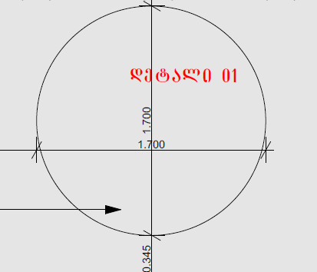
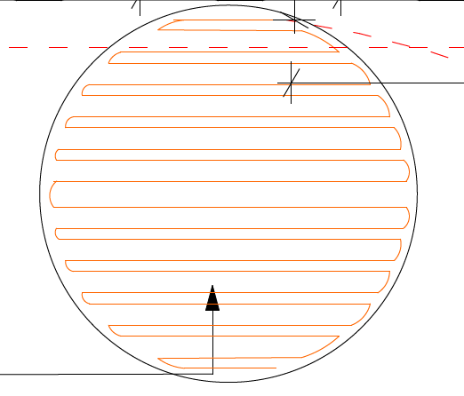
# | List Of Works | ganz. erT. | raod./ QTY | masala/Materials |  | xelfasi/Labor Cost |  | transporti (meqanizmebi)/Plant and Equipment |  | sul, jami/ Total Amount
 |  |  |  | ganz. erT./ Unit | sul/Total | ganz. erT./ Unit | sul/Total | ganz. erT./ Unit | sul/Total
1 | 3 | 4 | 6 | 7 | 8 | 9 | 10 | 11 | 12 | 13
ურბნისი საპირარეშოს სანათი
1 | დიფუზორი (Plexiglas / Evonik 3/4 მმ ორგმინა) 1.7 დიამეტრი რძისფერი გამჭვირვალე მაღალი | ც | 2.00 |  | 0.00 |  | 0.00 |  | 0.00 | 0.00
2 | გვერდითი ჩარჩო / პროფილი გიფსოს ჭერში 15 სმ) კანტი რეზინის თეთრი გიფსოს ჭერზე გადასვლა. გვერდის დამზადება ალუმინის/მეთუნუქეობის მოღუნვით, აწყობით და ფხვნილოვანი შეღებვით (RAL კატალოგით). | ც | 2.00 |  | 0.00 |  | 0.00 |  | 0.00 | 0.00
3 | LED განათება და კვების ბლოკი მაღალი ხარისხის (CRI > 90) LED ზოლი 4000K ნათებით 6 მეტრი, მრავალმწკრივიანი შიდა განაწილებით თანაბარი განათებისთვის) + სტაბილური კვების ბლოკი (Mean Well / Philips). | ც | 2.00 |  | 0.00 |  | 0.00 |  | 0.00 | 0.00
 | Total: |  |  |  | 0.00 |  | 0.00 |  | 0.00 | 0.00
 | Transportation: |  |  |  |  |  |  |  |  | 0.00
 | Total-1: |  |  |  |  |  |  |  |  | 0.00
 | Unexpected Cost: |  |  |  |  |  |  |  |  | 0.00
 | Total-2: |  |  |  |  |  |  |  |  | 0.00
 | Profit: |  |  |  |  |  |  |  |  | 0.00
 | Total-3: |  |  |  |  |  |  |  |  | 0.00
 | VAT: | 18% |  |  |  |  |  |  |  | 0.00
 | GRAND TOTAL with VAT: |  |  |  |  |  |  |  |  | 0.00
 | CALCULATION OF QUANTITY ACCORDING TO VISIBLE AREAS

